ログイン
外部設計書 |  |  |  |  |  |  | チーム名 |  | ヴぁイオハザード
 |  |  |  |  |  |  | 画面名 |  | ログイン |  |  |  |  | 作成者 | 原田拓十 |  |  |  | 更新者
 |  |  |  |  |  |  | システム名 |  | ずぼら塾 |  |  |  |  | 作成日 | 2024-06-11 |  |  |  | 更新日
 |  |  |  |  |  |  | 備考

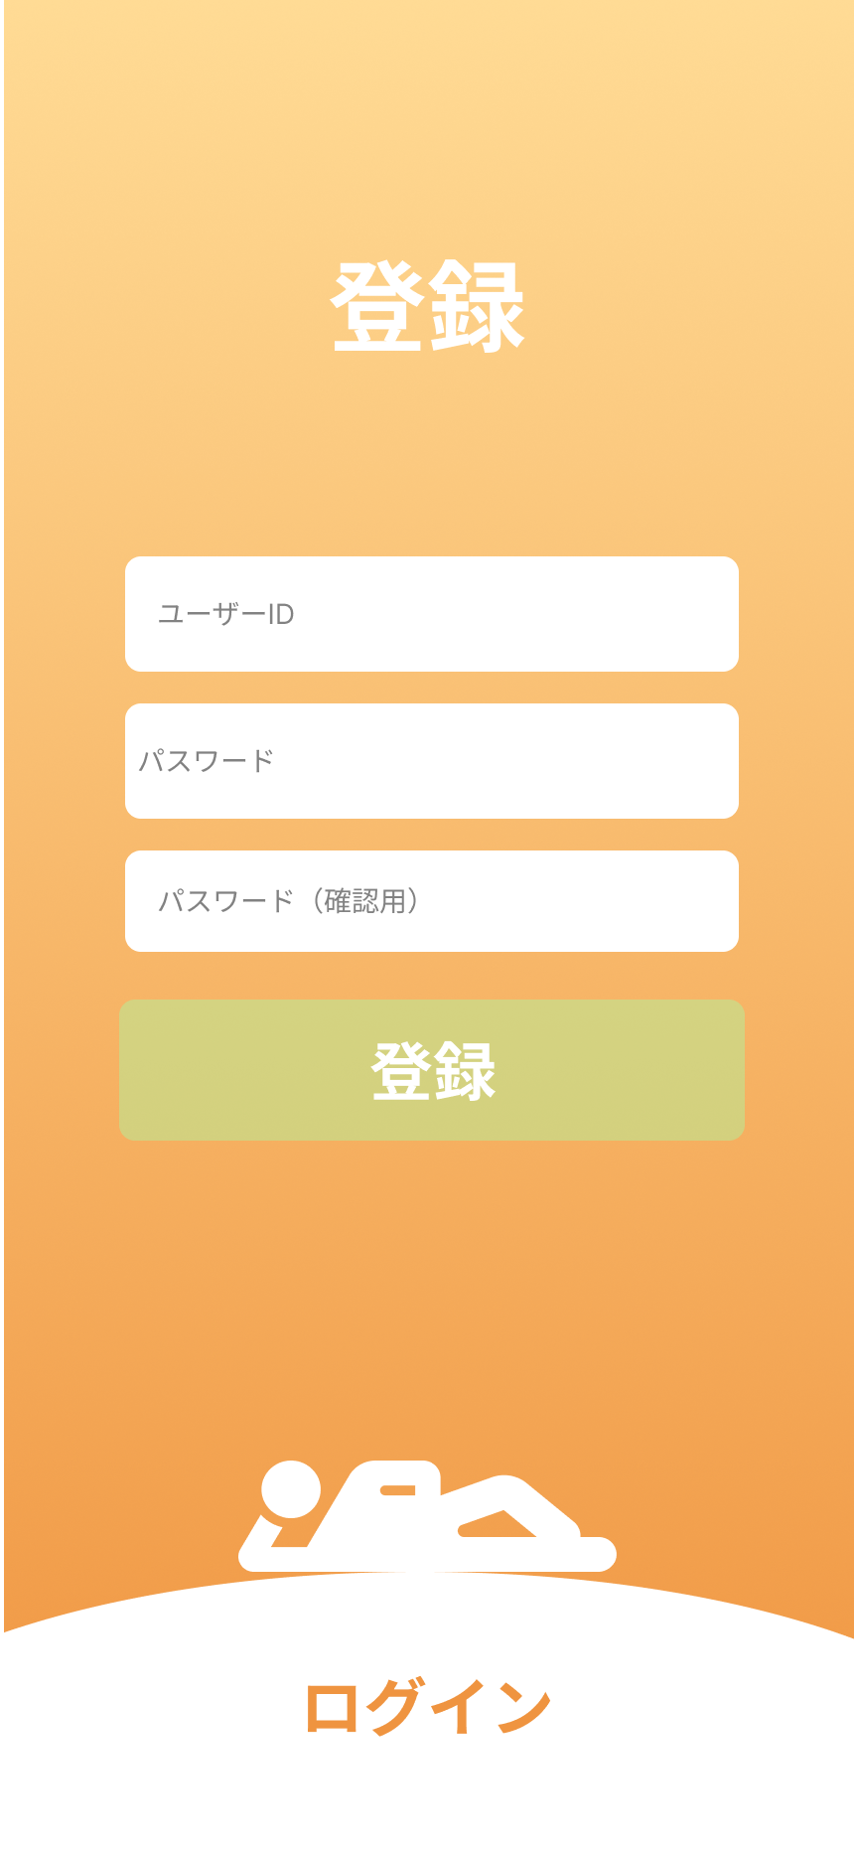
 | 画面設計
 |  |  |  | スタートページ |  |  |  |  |  |  | ①登録ボタンクリック時 |  |  |  |  |  | 3.②ログインボタンクリック時

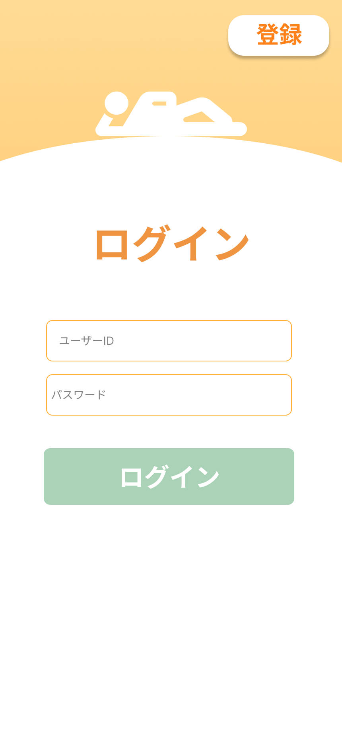

 | 機能設計

 |  | 1,ページロード
 |  |  | 本画面ではページロード時の処理は無し。
 |  |  | ログイン画面用jspを表示する。

 |  | 2.①登録ボタンクリック時
 |  |  | ①ボタン押下時、登録フォームを表示する。
 |  |  | ③ボタン押下時、登録処理を行う。
 |  |  | 登録時、以下のエラーチェックを行う。
 |  |  | 登録失敗時
 |  |  |  | 1.ユーザIDが入力されていない。
 |  |  |  |  | 「ユーザーIDを入力してください。」アラートを表示する。
 |  |  |  | 2.パスワードが入力されていない。
 |  |  |  |  | 「パスワードを入力してください。」アラートを表示する。
 |  |  |  | 3.パスワードと登録用パスワードが違う。
 |  |  |  |  | 「」アラートを表示する。
 |  |  |  | 4.すでにユーザーIDが登録されている場合。
 |  |  |  |  | 「」アラートを表示する。
 |  |  | 登録成功時
 |  |  |  | ユーザテーブルに登録後、ログイン画面に移動する。

 |  | 3.②ログインボタンクリック時
 |  |  | ②ボタン押下時、ドロワーメニューが出現し、ログインフォームを表示する。
 |  |  | ④ボタン押下時、ログイン処理を行う。
 |  |  | ログイン時、以下のエラーチェックを行う。
 |  |  |  | 1.ユーザIDが入力されていない。
 |  |  |  |  | 「ユーザーIDを入力してください。」アラートを表示する。
 |  |  |  | 2.パスワードが入力されていない。
 |  |  |  |  | 「パスワードを入力してください。」アラートを表示する。
 |  |  | エラーがない場合、ログインしユーザーステータス画面に遷移する。

 |  |  | 平均年収予想と、最大予想年収、平均予想年収に総合力をかけた未来予想年収をグラフに表示する。

 | 項目定義書

 | No |  | 物理名 |  |  | 論理名 |  | 画面型 |  | データ型(Java) |  | min | max | DBテーブル |  | DBカラム |  | 備考
 |  | 1 | sign |  |  | 登録 |  | button
 |  | 2 | login |  |  | ログイン |  | button
 |  | 4 | signbutton |  |  | 登録ボタン |  | button
 |  | 5 | loginbutton |  |  | ログインボタン |  | button
 |  | 6 | user_id |  |  | ユーザーID |  | input |  | String |  |  |  | users |  | user_id
 |  | 7 | password |  |  | パスワード |  | input |  | String |  |  |  | users |  | password
 |  | 8 | check_password |  |  | 確認用パスワード |  | input |  | String
 |  | 9
 |  | 10
 |  | 11

ユーザステータス
外部設計書 |  |  |  |  | チーム名 |  | ヴぁイオハザード
 |  |  |  |  | 画面名 |  | ユーザステータス |  |  |  |  |  | 作成者 | 原田拓十 |  |  | 更新者 | 原田拓十
 |  |  |  |  | システム名 |  | ずぼら塾 |  |  |  |  |  | 作成日 | 2024-06-11 |  |  | 更新日
 |  |  |  |  | 備考

 | 画面設計

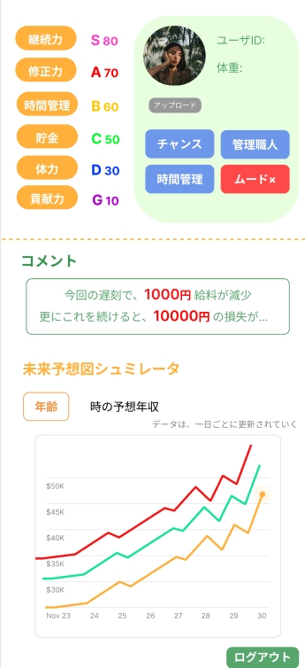

 | 機能設計
 |  | 1.ページロード
 |  |  | ユーザステータスjspを表示する。
 |  |  | ユーザテーブルから情報を取得し、ユーザIDと体重を表示する。
 |  |  | ユーザステータステーブルから情報を取得し、各ステータスを計算する。
 |  |  | 結果テーブルから情報を取得する。

 |  | 2.①アップロードボタンクリック
 |  |  | アップロードボタンクリック時、userテーブルに選択した画像ファイルを挿入する。
 |  |  | 以下のエラーチェックを行う。
 |  |  | ファイルサイズが想定範囲内か。
 |  |  | 不正なファイル形式（.txtや.exeなど）ではないか。
 |  |  | エラーが発生しなかった場合、サーブレットを実行する。

 |  | 3.②年齢ボタンクリック
 |  |  | プルダウン年齢（設定値年齢～100まで）を選択した場合、jspで処理する。
 |  |  | その後、サーブレットを実行する。

 | 項目定義書

 | No |  | 物理名 | 論理名 |  | 画面型 |  | データ型(Java) | min |  | max |  | DBテーブル |  | DBカラム | 備考
 |  | 1 | status | ステータスデータ |  | div |  |  |  |  |  |  | status
 |  |  |  | 総合力 |  |  |  |  |  |  |  |  |  |  |  | 総合力は、全ステータス（６個）を平均した値。
 |  | 2 | continuity | 継続力 |  | div |  | String |  | 1 |  | 99 | status |  |  | 直近7日間のアクセスを参照して、0日ログインだとG、７日だとSにする。
 |  | 3 | revise | 修正力 |  | div |  | String |  | 1 |  | 99 | status |  |  | 修正力は、修正力に、時間、運動、予算の前日の結果から前前日の結果を引いたもの（引いた値が0の時、１,2評価の場合-4、3,4評価の場合-2、5,6評価の場合０、7,8評価の場合2、9,10評価の場合4にする）を足す。
 |  | 4 | Time_Management | 時間管理 |  | div |  | String |  | 1 |  | 99 | status |  | time_ability | 時間管理は、時間管理に時間結果を足したもの。
 |  | 5 | savings | 貯金 |  | div |  | String |  | 1 |  | 99 | status |  | savings_ability | 予算力は、予算力に予算結果を足したもの。
 |  | 6 | Physical_fitness | 体力 |  | div |  | String |  | 1 |  | 99 | status |  | exercise_ability | 運動力は、運動力に運動結果を足したもの。
 |  | 7 | user_id | ユーザID |  | div |  | String |  |  |  |  | users |  | user_id
 |  | 8 | weight | 体重 |  | div |  | double |  |  |  |  | users |  | weight
 |  | 9 | Special _bilities | 特殊能力 |  | div |  | List<string> |  |  |  |  |  |  |  | ユーザIDに付与された特殊能力
 |  | 10 | user_image | ユーザ画像 |  | div |  |  |  |  |  |  | status |  | image
 |  | 11 | upload_button | アップロードボタン |  | button
 |  | 12 | comment_area | コメントエリア |  | div |  | String
 |  | 13 | age_pulldown | 年齢プルダウン |  | button
 |  | 14 | graph | グラフ |  | div |  |  |  |  |  |  |  |  |  | 縦：未来年収 横：設定年齢

運動逆算
外部設計書 |  |  |  |  | チーム名 |  | ヴぁイオハザード
 |  |  |  |  | 画面名 |  | 運動逆算 |  |  |  |  | 作成者 | 原田拓十 |  |  | 更新者
 |  |  |  |  | システム名 |  | ずぼら塾 |  |  |  |  | 作成日 | 2024-06-11 |  |  | 更新日
 |  |  |  |  | 備考

 | 画面設計
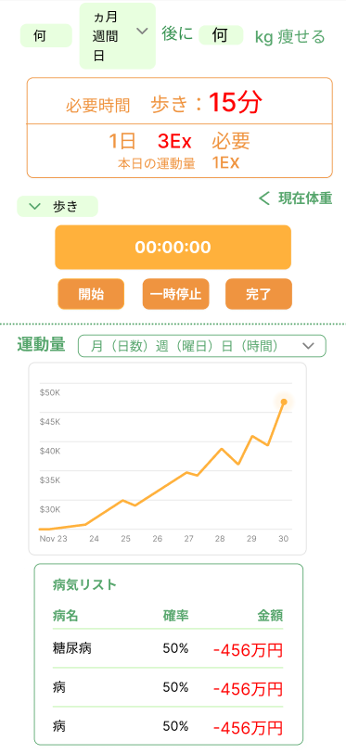

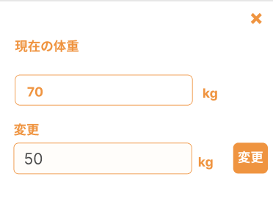

 | 機能設計
 |  | １.ページロード
 |  |  | 運動逆算jspを表示する。
 |  |  | ユーザテーブルから目標体重、体重を取得し、無い場合は空欄で表示する。
 |  |  | 運動量テーブルから情報を取得しグラフで表示する。
 |  |  | 運動量から病気にかかる確率を計算し格納してから病気リストを取得し表示する

 |  | 2.①何キロ を入力しenterを押す。
 |  |  | 以下のエラーチェックを実施する。
 |  |  | 数値でない場合、「正しい数値を入力してください」アラート表示。
 |  |  | 目標体重が現在の体重を上回った場合、「正しい数値を入力してください」アラート表示
 |  |  | 期間が入力されていない場合、何キロか入力されていない場合、どちらも入力されていない場合、「入力して下さい」アラート表示。
 |  |  | 日数の入力欄はenterを押しても反応しないようにする。

 |  | 3.②完了ボタンをクリックする。
 |  |  | 完了ボタンクリック時、jspを実行する。

 |  | 4.③運動量メニューを選択する。
 |  |  | 表示するエリアを変える。

 |  | 5.④現在の体重を入力する
 |  |  | 現在体重のボタンをクリック後、ポップで現在体重の設定画面を表示。
 |  |  | 数値でない場合、「正しい数値を入力してください」アラート表示。
 |  |  | エラーがなければ、現在体重を入力して、変更ボタンを押す。

 | 項目定義書

 | No |  | 物理名 | 論理名 |  | 画面型 |  | データ型(Java) | min |  | max | DBテーブル |  | DBカラム | 備考
 |  | 1 | Keyword | 時間キーワード |  | input |  | int
 |  | 2 | period | 月週ボタン |  | button |  |  |  |  |  |  |  |  | 月
 |  | 3 | Momentum | 必要運動量 |  | div |  | int |  | 0 |  |  |  |  | 現在 ー 目標 ＝ 減らす体重 減らす体重 ＊ １キロ当たり減らすカロリー（7200kcal） ＝ 必要カロリー 必要カロリー ＋ 接種カロリー(平均2400kcal) ＝ 最終カロリー 最終カロリー / 現在体重 ＝ 必要運動量 必要な運動量/目標期間(一日単位) =一日当たりの必要運動量計算
 |  | 4 | Time_by_exercise | 運動別時間 |  | div |  | int |  | 0 |  |  |  |  | 一日当たりの必要運動量 / 運動の種類（強度） ＝ 時間
 |  | 5 | Today_exercise | 当日運動量 |  | div |  | int |  | 0 |  |  |  |  | 実際にユーザがその日運動した量。計算
 |  | 6 | Exercise_pulldown | 運動プルダウン |  | button |  |  |  |  |  |  |  |  | 必要な運動量/目標期間(一日単位) =一日当たりの必要運動量
 |  | 7 | Timer | タイマー |  | div |  | int |  |  |  |  |  |  | 合計を裏で足していく
 |  | 8 | Start | 開始ボタン |  | button
 |  | 9 | Pause | 一時停止ボタン |  | button
 |  | 10 | Complete | 完了ボタン |  | button
 |  | 11 | Graph_menu | グラフメニュー |  | button
 |  | 12 | Graph | グラフ |  | div |  |  |  |  |  |  |  |  | 縦：運動量横：過去日
 |  | 13 | Now＿weight | 現在体重 |  | input |  | int |  |  |  | users |  | weight
 |  | 14 | Illness_lists | 病気リスト |  | div |  | List<病気> |  |  |  |  |  |  | 基準値

時間逆算
外部設計書 |  |  |  |  | チーム名 |  | ヴぁイオハザード
 |  |  |  |  | 画面名 |  | 時間逆算 |  |  |  |  |  | 作成者 | 松田七星 |  |  | 更新者
 |  |  |  |  | システム名 |  | ずぼら塾 |  |  |  |  |  | 作成日 | 2024-06-12 |  |  | 更新日
 |  |  |  |  | 備考

 | 画面設計
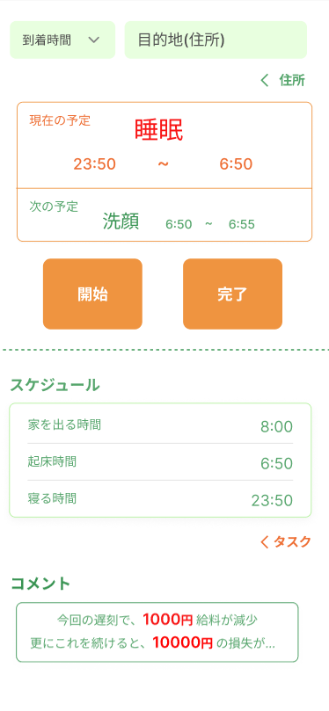
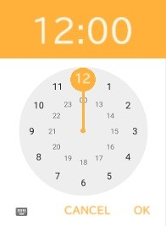

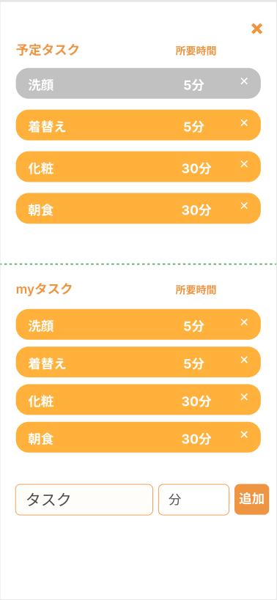

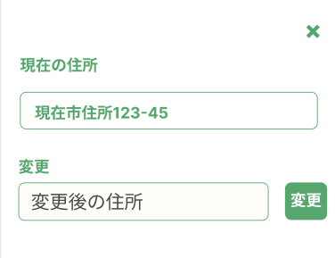

 | 機能設計
 |  | 1.ページロード

 |  |  | 時間逆算jspを表示する。
 |  |  | タスクテーブルからタスクを取得する。
 |  |  | ユーザーテーブルから住所を取得する。

 |  | 2.①到着時間・目的地・②住所 入力

 |  |  | ①到着時間入力時、時計型のタイムピッカーを表示する。
 |  |  | ②住所をクリック後、ポップアップを表示する。住所入力後、変更を押すことで現在住所を更新する。
 |  |  | 3項目入力後、エラーがあれば「正しい到着時間・目的地を入力してください」アラートを表示する。
 |  |  | エラーがなければ、⑤スケジュール「家を出る時間」「起床時間」「寝る時間」を表示する。
 |  |  | また、③現在の予定、次の予定として、スケジュールを表示する。

 |  | 3.⑥タスク追加

 |  |  | タスク追加ボタンをクリック後、ポップアップで追加画面を表示する。
 |  |  | ④myタスク（登録したタスク）を一覧表示し、その下に⑦新規タスク記入欄を表示する。
 |  |  | ④myタスク一覧のタスクをクリックすると、上に表示されている②予定タスク一覧に表示する。
 |  |  | ⑥新規タスク記入後、追加ボタンをクリックした際、myタスクに追加する。
 |  |  | また、エラーがあれば「正しい所要時間を入力してください」アラートを表示する。エラーがなければ、タスクテーブルに追加する。
 |  |  | 予定タスク一覧に追加後、スケジュールを更新する。
 |  |  | ③予定タスク一覧の削除ボタンをクリックすると、表示が消える。
 |  |  | ⑤myタスクの削除ボタンをクリックすると、タスクのデータが消去される。
 |  |  | ①×をクリックすると、ポップアップを閉じる。

 |  | 4.⑦コメント

 |  |  | タスク削除ボタンをクリック後、タスクの表示を消す。
 |  |  | タスク削除後、スケジュールを更新する。
 |  |  | タスクの時間終了後、タスクの色を灰色にする。

 |  | 5.④時間計測「開始」「終了」

 |  |  | 開始ボタンをクリックすると、計測が開始される。終了ボタンをクリックすると計測を終了する。
 |  |  | また、終了時に、実行結果テーブルにデータを送る。

 | 項目定義書

 | No |  | 物理名 | 論理名 |  | 画面型 |  | データ型(Java) | min |  | max |  | DBテーブル |  | DBカラム | 備考
 |  | 1 | Arrival | 到着時間 |  | input |  | TIME
 |  | 2 | Destination | 目的地 |  | input |  | String |  | 0 |  | 999
 |  | 3 | Address_regist | 住所登録 |  | button |  |  |  |  |  |  |  |  |  | ポップアップ表示。
 |  | 4 | Now_address | 現在住所 |  | input |  | String |  | 0 |  | 999 | users |  | address | DBから現在住所を抜き出す。
 |  | 5 | Address | 住所 |  | input |  | String |  | 0 |  | 999 |  |  |  | 新しい住所を記述する。
 |  | 6 | Change_address | 住所変更 |  | button |  |  |  |  |  |  |  |  |  | DBの住所を変更する。
 |  | 7 | now_plan | 現在の予定 |  | div |  | String |  | 0 |  | 999 |  |  |  | 現在のタスクを表示する。タスクが終わったら（完了ボタンが押されたら）、次のタスクに更新する。
 |  |  | next_plan | 次の予定 |  | div |  | String |  | 0 |  | 999
 |  | 8 | Start_time | 予定開始時刻 |  | div |  | TIME |  | 0:00:00 |  | 23:59:00 |  |  |  | 各タスクの開始時間を表示する。※2
 |  | 9 | End_time | 予定終了時刻 |  | div |  | TIME |  | 0:00:00 |  | 23:59:00 |  |  |  | 各タスクの終了時刻を表示する。※2
 |  | 10 | Start_button | 開始 |  | button
 |  | 11 | Complete_button | 完了 |  | button |  |  |  |  |  |  |  |  |  | 開始を押してから完了を押すまでの時間を算出。経過時間としてDBに保存。
 |  |  | Schedule | スケジュール |  | div |  | String |  | 0 |  | 999 |  |  |  | 逆算結果表示※1
 |  | 12 | task | 予定タスク |  | div |  | List<タスク> |  | 0 |  | 99 | tasks |  | task_id | タスクから追加する。
 |  |  | task_drop | 予定タスク削除 |  | button
 |  |  | my_task | myタスク |  | div |  | List<myタスク> |  | 0 |  | 99 |  |  |  | タスクテーブルからタスクを取得。
 |  | 13 | my_task_drop | タスク削除 |  | button |  |  |  |  |  |  |  |  |  | タスクテーブルからタスクを削除。
 |  | 14 | task_addition | タスク追加 |  | button |  |  |  |  |  |  |  |  |  | 予定タスクに追加
 |  | 15 | task_name | タスク名 |  | input |  | String |  | 0 |  | 999 | task_types |  | task
 |  | 16 | time | 所要時間 |  | input |  | int |  | 0 |  | 999 | tasks |  | time
 |  | 17 | task_entry | タスク登録 |  | button |  |  |  |  |  |  |  |  |  | タスクテーブルにタスクを追加。

 | ※1 | スケジュール欄作成
 |  | APIをもとに移動時間を算出 → 到着時間から移動時間を引いた時間 ＝ 家を出る時間。
 |  | 家を出る時間から予定タスクを引いた時間 → 朝起きる時間。
 |  | 朝起きる時間から理想の睡眠時間（７時間）を引いた値 ＝ 寝る時間。

 | ※2 | 現在のスケジュール
 |  | 現在時刻を取得。スケジュール作成。
 |  | 睡眠 ＝ 寝る時間 ～ 起きる時間
 |  | タスク1 ＝ 起きる時間 ～ 起きる時間＋タスク時間
 |  | タスク２ ＝ 先程の時間 ～ 先程の時間＋タスク時間
 |  | タスク3～
 |  | 移動 ＝家出る時間 ～ 到着予定時間

 | ※3 | フィードバックによるタスク変更について
 |  | タスクの所要時間（予定時間）と実際にかかった時間を比較。
 |  | かかった時間が予定より少しでも多ければ、その分だけタスクの所要時間を増やす。
 |  | かかった時間が予定より30分少なければ、タスクの所要時間を減らす。

予算逆算
外部設計書 |  |  |  |  | チーム名 |  | ヴぁイオハザード
 |  |  |  |  | 画面名 |  | 予算逆算 |  |  |  | 作成者 | 佐藤 |  |  | 更新者
 |  |  |  |  | システム名 |  | ずぼら塾 |  |  |  | 作成日 | 2024-06-12 |  |  | 更新日
 |  |  |  |  | 備考

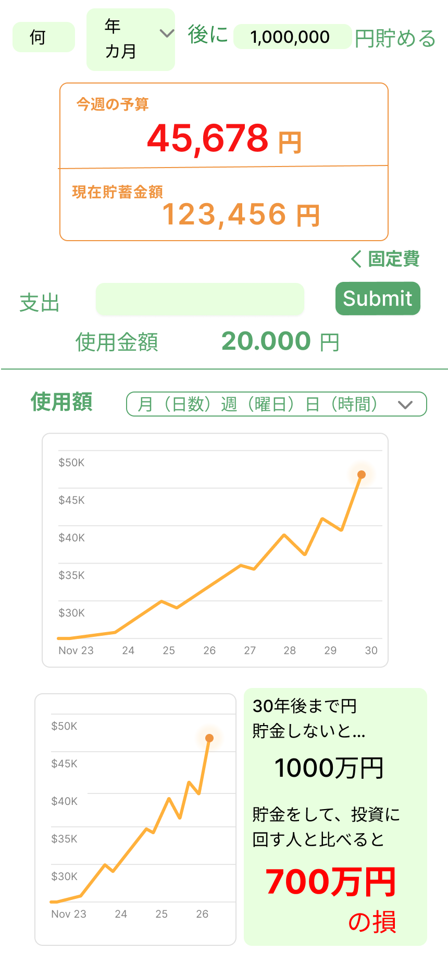
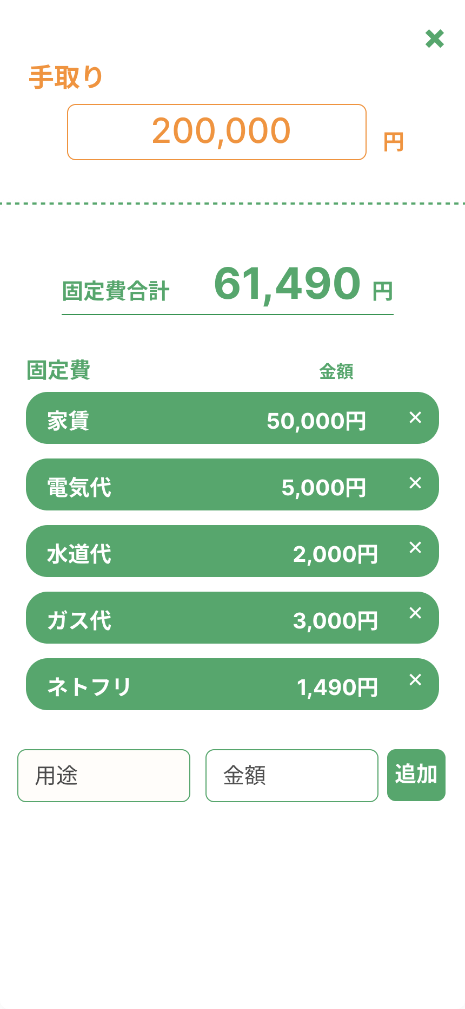
 | 画面設計

 | 機能設計
 |  | 1.ページロード
 |  |  | 予算逆算jspを表示する。
 |  |  | incomesテーブル、amount_usedテーブル、fixed_typesテーブル、costsテーブルを参照し、内部で計算され、今週の予算を算出。
 |  |  | amount_usedテーブルを参照し使用金額を表示する。
 |  |  | また、週ごとの使用額を基にしたグラフを表示する。（月曜日に見た場合、グラフは空だが、日曜日に見るとすべてが見えるようにする）
 |  |  | ⑦のグラフは、設定金額テーブルの金額＊12＊1.05＊30を基にしたものであり、そこから設定金額の元本（設定金額＊12＊30）を引いた数で赤文字の損を算出
 |  | 2.①目標金額と期間、現在の貯蓄額を表示
 |  |  | 目標金額をユーザーが入力し（target_savingにテーブルに保存）、その目標金額そして、current_savingテーブルを基に現在の貯蓄額を表示する。
 |  |  | これらの欄に数字以外を入力した場合、アラートで「数字を入力してください」と表示する。
 |  |  | 現在の貯蓄額は固定で強制的にひかれている額（コストテーブルを参照）に加えて、週終わりの予算の残高によっても変動する。

 |  | 3.②支出の入力に伴い③今週の予算を減少し、④使用金額を増加させる。

 |  |  | ③支出の欄に、ユーザーが使った金額をその都度入力しSubmitボタンを押す。（その都度amount_usedテーブルに保存）
 |  |  | 欄に数字以外を入力した場合、アラートで「数字を入力してください」と表示する。
 |  |  | ③Submitボタンを押すことで、今週の予算に反映され金額が減少する。また、④使用金額にも反映され金額が増加する。
 |  | 4．⑤詳細をクリック

 |  |  | ⑤固定費や手取りが詳細に見えるポップアップが開かれる。
 |  |  | このポップアップで、手取りや固定費の確認、編集をすることができる。
 |  | 5.⑥使用金額グラフの表示

 |  |  | 使用金額によって、折れ線グラフが変化される。
 |  |  | 横軸は日数、縦軸は金額となっている。
 |  |  | また、グラフの表記のされ方も、月（日数）、週（曜日）、日（時間）で変更することができる。
 |  | 6.⑦投資した場合のシュミレートを表したグラフとしなかった場合の損失の表記

 |  |  | グラフは、eMAXIS Slim 全世界株（オールカントリー）を基に作られている。
 |  |  | 横軸は年、縦軸は金額になっている。
 |  |  | グラフの右部には、投資しなかった場合の損失額を表記する。
 |  |  | 損失額は投資額（貯蓄額）によって変動する。

 | 項目定義書

 | No |  |  | 論理名 |  | 画面型 |  | データ型(Java) | min | max | DBテーブル |  | DBカラム | 備考
 |  |  |  | 目標金額記入欄 |  | input |  | int | 0 |  | target_savings |  | target_saving | 数字以外はアラートを出す。
 |  | 1 | 物理名 | 期間 |  | div |  | String | 1 |  | target_savings |  | saving_period | 年、月を選べる
 |  | 2 | Amount | 予算 |  | div |  | int | 0 |  |  |  |  | 手取りー固定費ー強制的にひかれる金額ーそれまでの支出ー今の支出＝今週の予算
 |  | 3 | Period | 現在の貯蓄額 |  | div |  | int | 0 |  |  |  |  | 過去の貯蓄額＋今月の強制貯蓄額＋今週の予算のあまり
 |  | 4 | Budget | 支出記入欄 |  | input |  | String | 1 |  | costs |  | fixed_money | 数字以外はアラートを出す。
 |  | 5 | Now_Savings | Submitボタン |  | button
 |  | 6 | Expenditure | 使用金額 |  | div |  | String | 1 |  |  |  |  | これまでの使用金額＋今の支出＝使用金額
 |  | 7 | Submit_botton | 手取り記入欄 |  | input |  | int | 1 |  | incomes |  | income | 数字以外はアラートを出す。
 |  | 8 | Payment | 固定費合計 |  | div |  | String | 1 |  | costs |  | fixed_money | 設定された固定費の合計。追加された場合はその都度追加。
 |  | 9 | Income | 個別固定費 |  | div |  | String | 1 |  | costs |  | fixed_money
 |  | 10 | Total_fixed | 新固定費追加 |  | input |  | String |  |  | costs
 |  | 11 | Fixed_costs | 追加ボタン |  | button
 |  | 12 | Add_fixed
 |  | 13 | Fixed_botton | 投資シュミレートグラフ |  | div |  | String |  |  |  |  |  | 設定金額テーブルの金額＊12＊1.05＊30ー設定金額の元本（設定金額＊12＊30）＝赤文字の損を算出
 |  | 14 | investment_Graph

